Planilha7
CARGO |  | Funcionário |  |  |  | GERAL |  |  |  | Projeto
ID_Cargo | Nome | ID_Func | Matricula | Nome | ID_Cargo | ID_Geral | ID_Funcionário | ID_Projeto | Horas | ID_Projeto | Nº | Data
1 | Programador | 1 | 120 | João | 1 | 1 | 1 | 1 | 37 | 1 | 1 | 1995-07-17
2 | Analista | 2 | 121 | Hélio | 1 | 2 | 1 | 2 | 12 | 2 | 8 | 1996-01-12
3 | Projetista | 3 | 270 | Gabriel | 2 | 3 | 2 | 1 | 45 | 3 | 12 | 1996-03-21
 |  | 4 | 273 | Silva | 3 | 4 | 2 | 2 | 21 | 4 | 17 | 1996-03-21
 |  | 5 | 274 | Abraão | 2 | 5 | 2 | 3 | 107
 |  | 6 | 279 | Carla | 1 | 6 | 3 | 2 | 10
 |  | 7 | 301 | Ana | 1 | 7 | 3 | 3 | 38
 |  | 8 | 306 | Manoel | 3 | 8 | 4 | 1 | 22
 |  |  |  |  |  | 9 | 5 | 3 | 31
 |  |  |  |  |  | 10 | 6 | 1 | 27
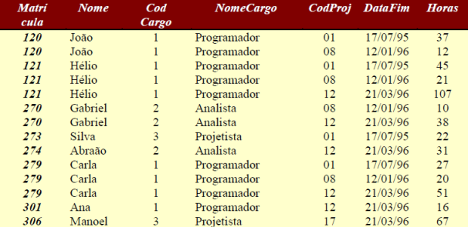
 |  |  |  |  |  | 11 | 6 | 2 | 20
 |  |  |  |  |  | 12 | 6 | 3 | 51
 |  |  |  |  |  | 13 | 7 | 3 | 16
 |  |  |  |  |  | 14 | 8 | 4 | 67

